外観
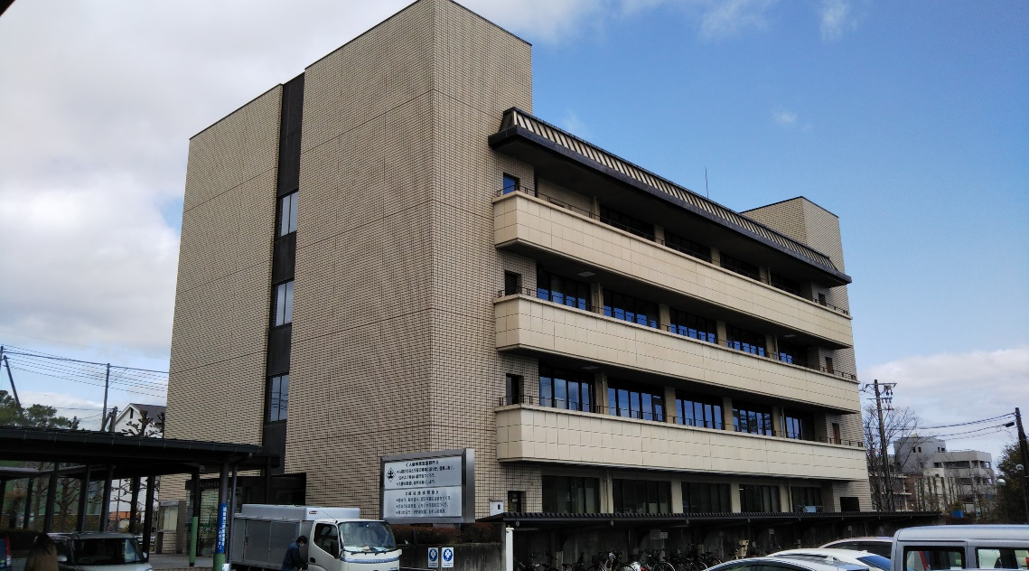
 | 玄関 | 会館正面玄関
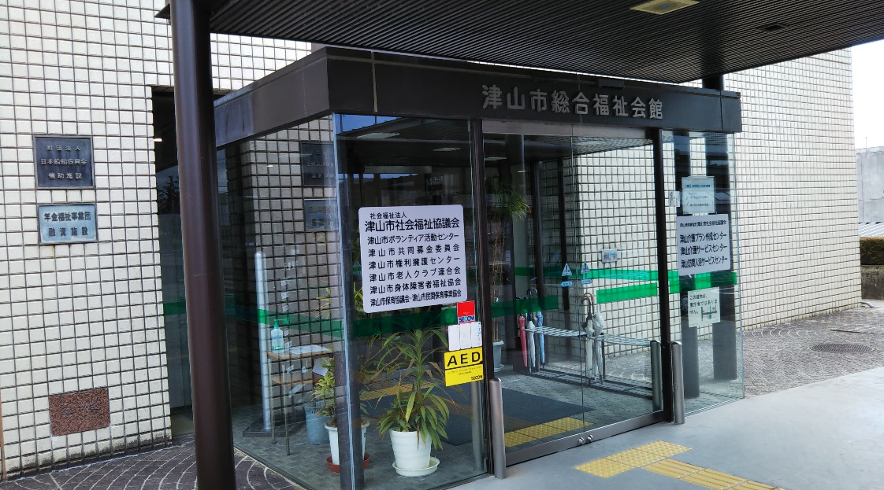
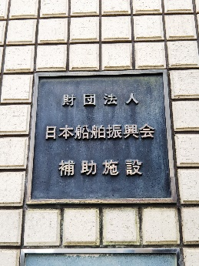

 |  | 会館ロビー
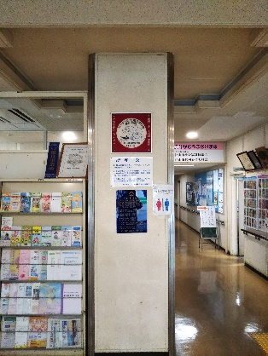

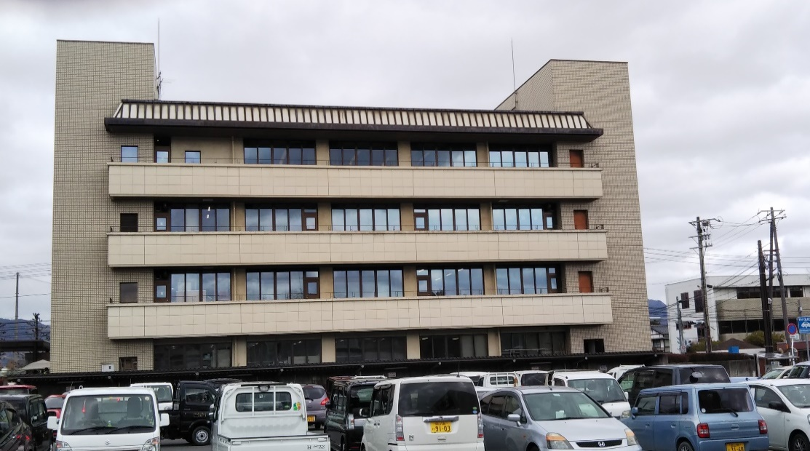
外観①

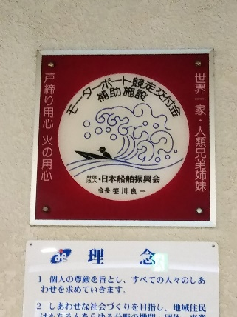

外観②

１階男子トイレ１
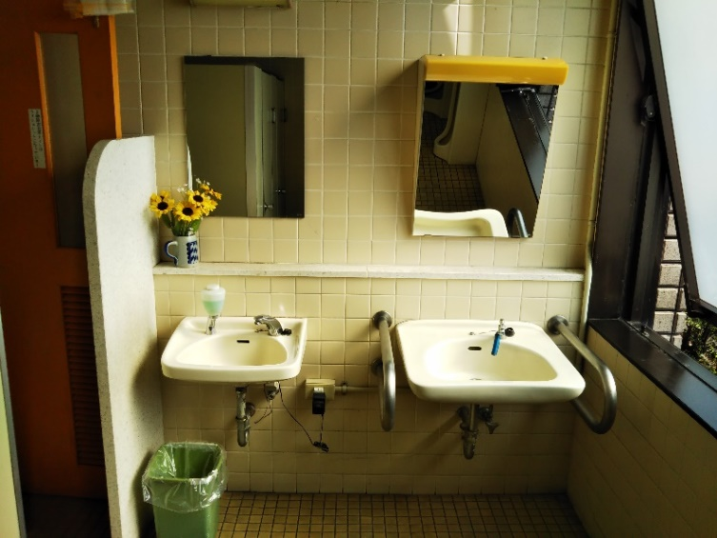
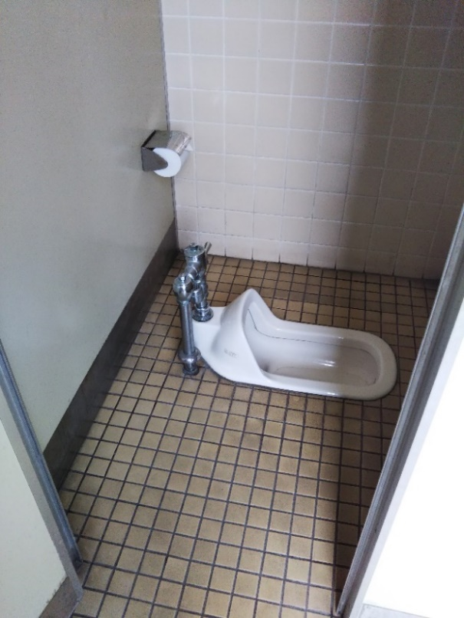
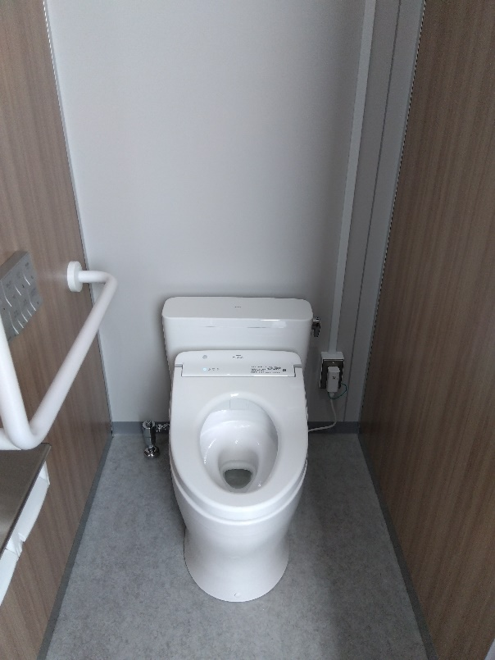
１階 男子トイレ大便器様式化前 | １階 男子トイレ大便器様式化後

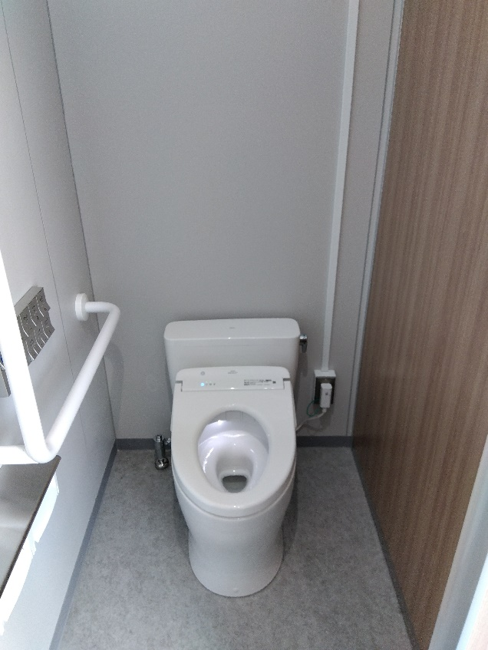
１階 男子トイレ大便器洋式取替前 | １階 男子トイレ大便器洋式取替後
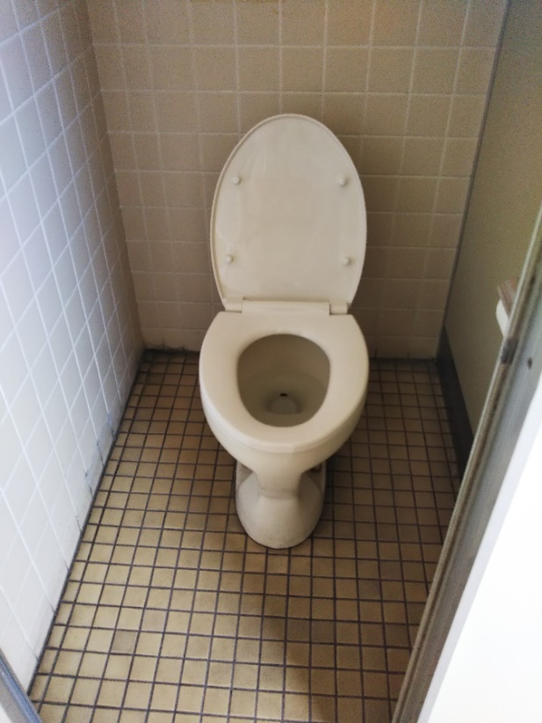

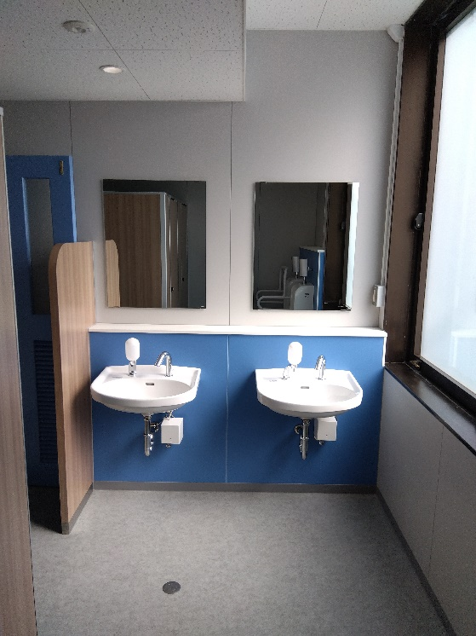
１階 男子トイレ洗面器・鏡取替前 | １階 男子トイレ洗面器・鏡取替後

１階男子トイ２
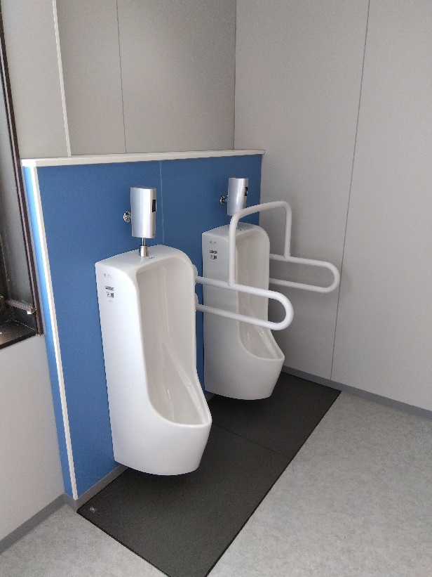
１階 男子トイレ小便器・ステンレス手摺取替前 | １階 男子トイレ小便器・ステンレス手摺取替後

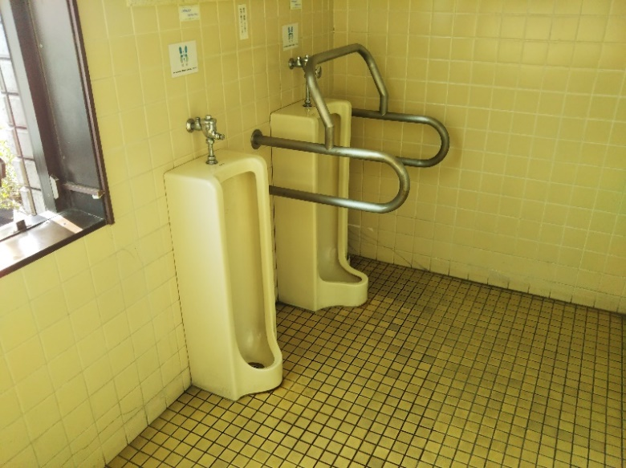

１階 男子トイレブース取替前 | １階 男子トイレブース取替後
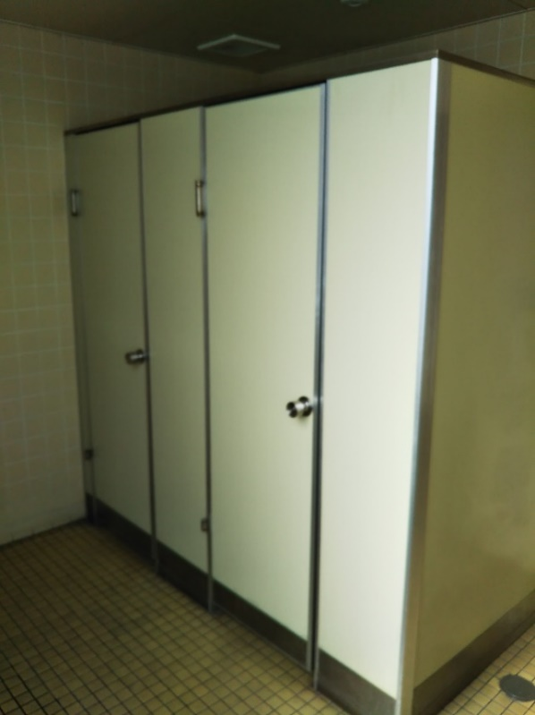
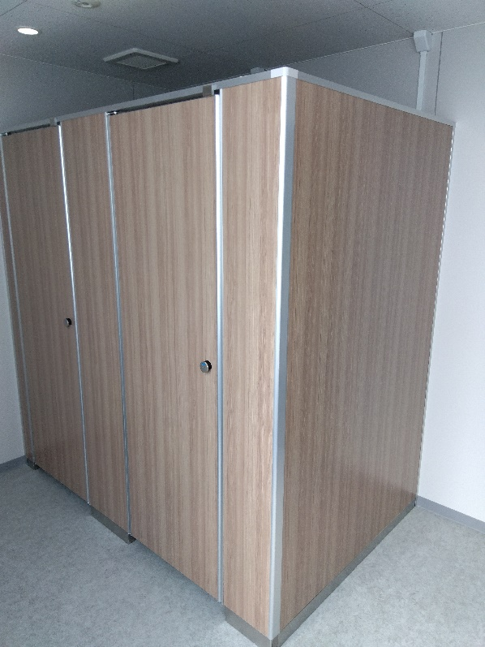

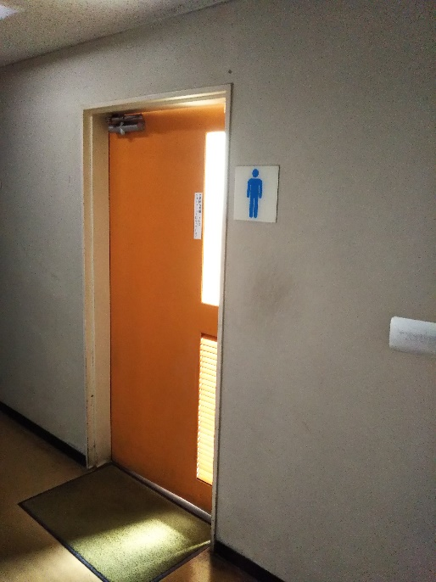
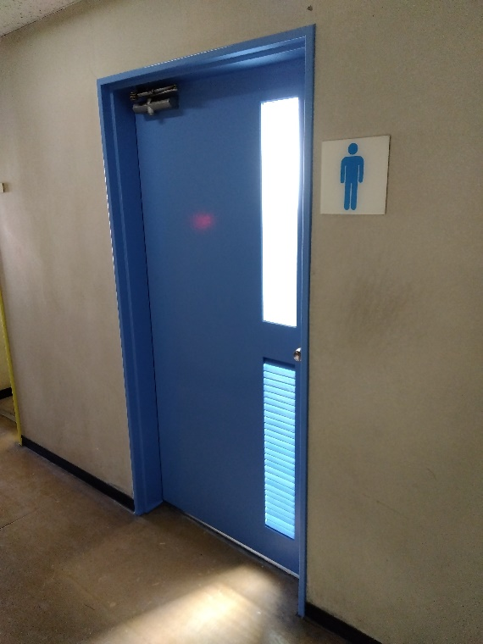
１階 男子トイレドア塗り替前 |  | １階 男子トイレドア塗り替後

１階身障者トイレ
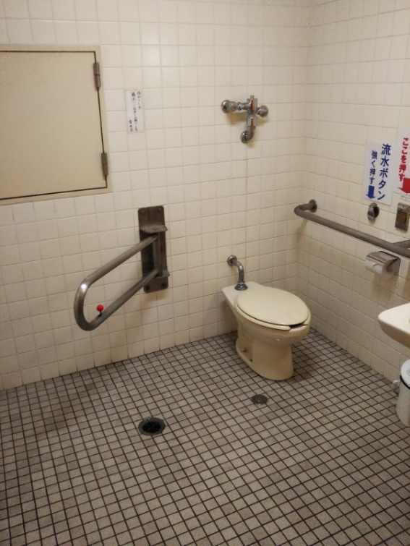
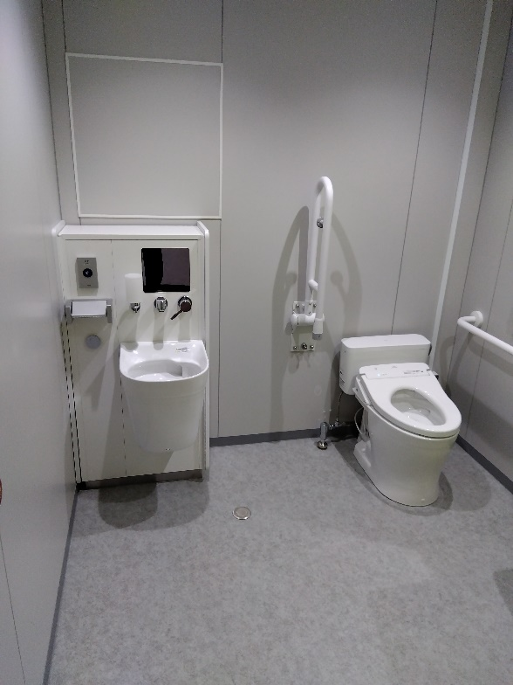
１階身障者トイレ・ステンレス手摺取替前 | １階身障者トイレ・ステンレス手摺取替・オストメイト設置後

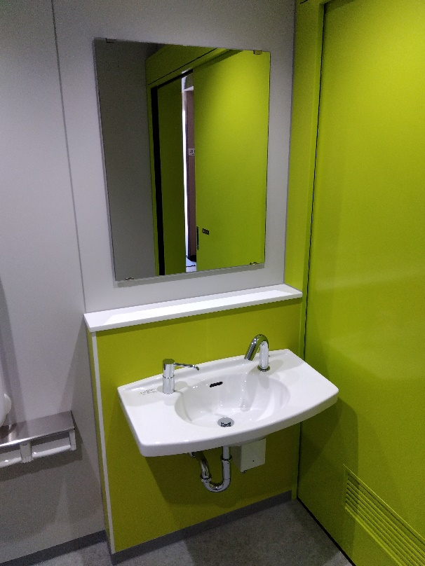
１階身障者トイレ洗面器・鏡取替前 |  | １階身障者トイレ洗面器・鏡取替後
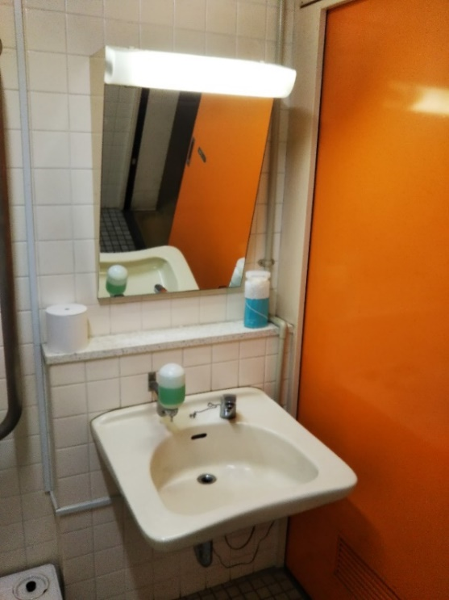

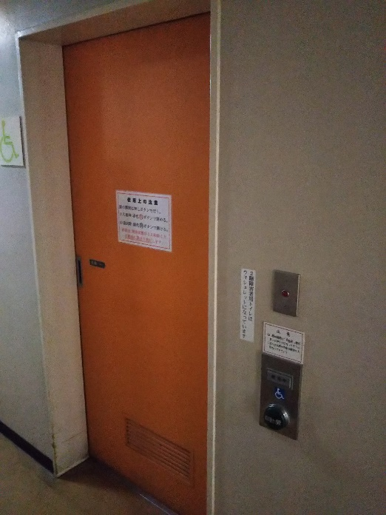
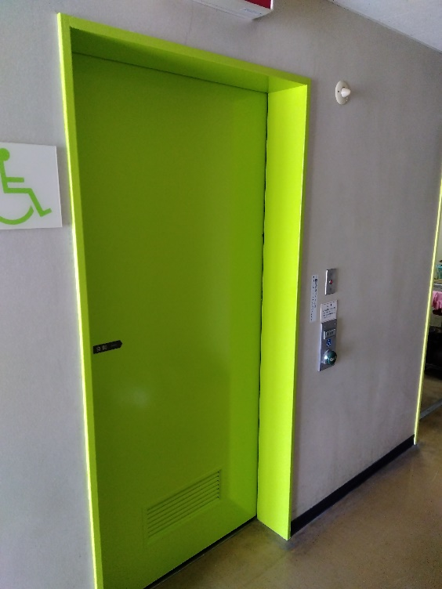
１階身障者トイレドア塗替前 |  | １階身障者トイレドア塗替後

１階女子トイレ１
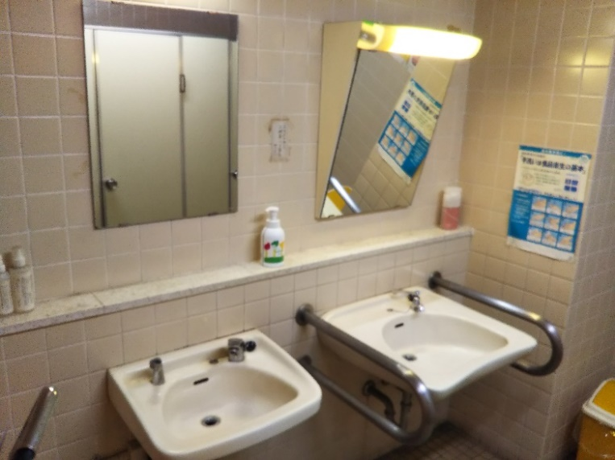
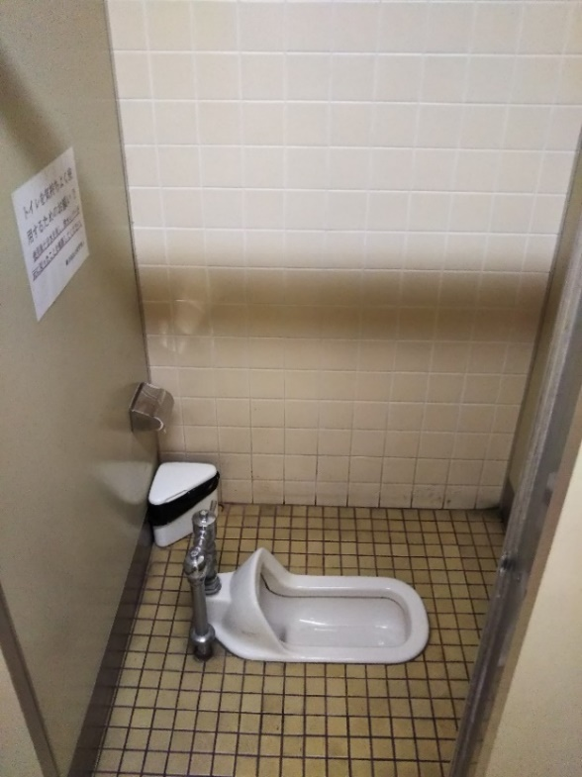
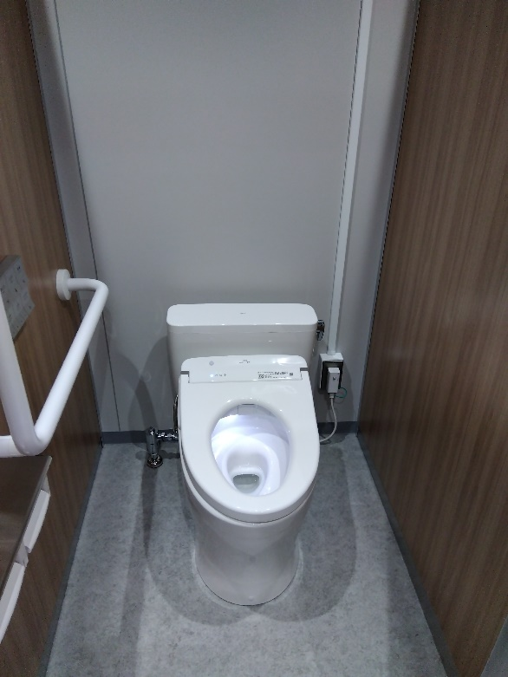
１階 女子トイレ様式化前 | １階 女子トイレ様式化後

１階 女子トイレ洋式取替前 | １階 女子トイレ洋式取替後
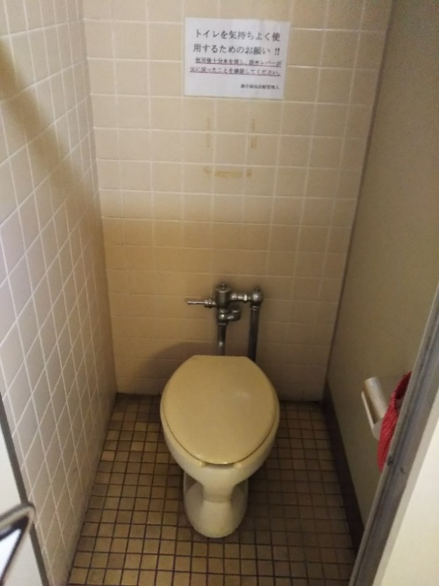
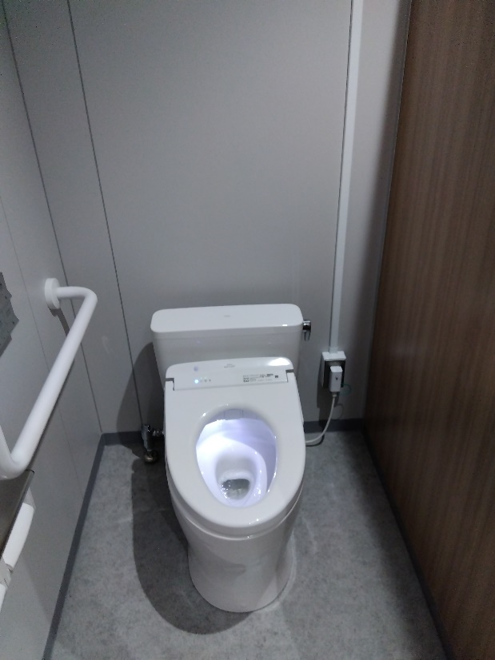

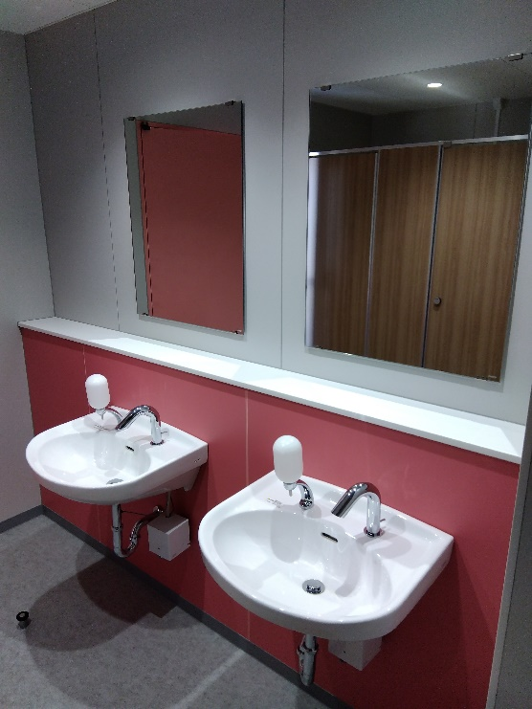
 | １階 女子トイレ洗面器・鏡取替後
１階 女子トイレ洗面器・鏡取替前

１階女子トイレ２
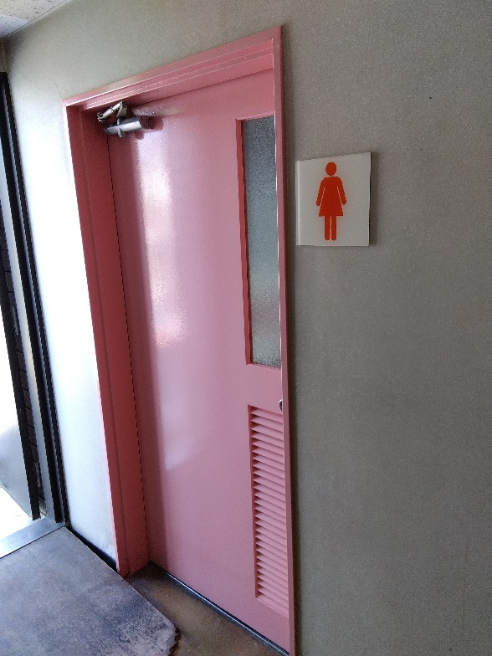
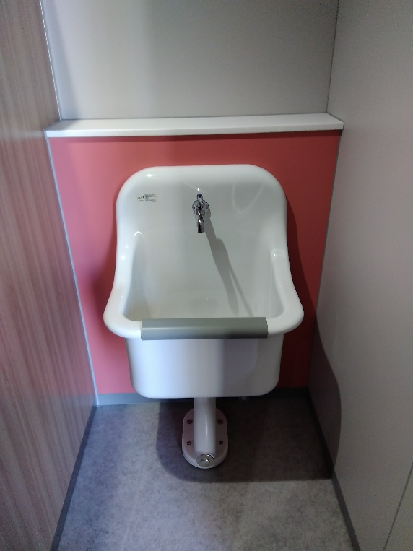
１階 女子トイレSK取替前 | １階 女子トイレSK取替後
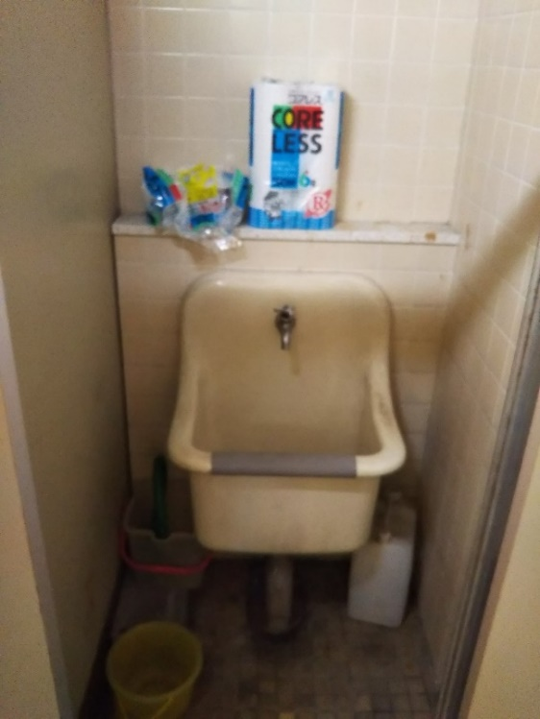

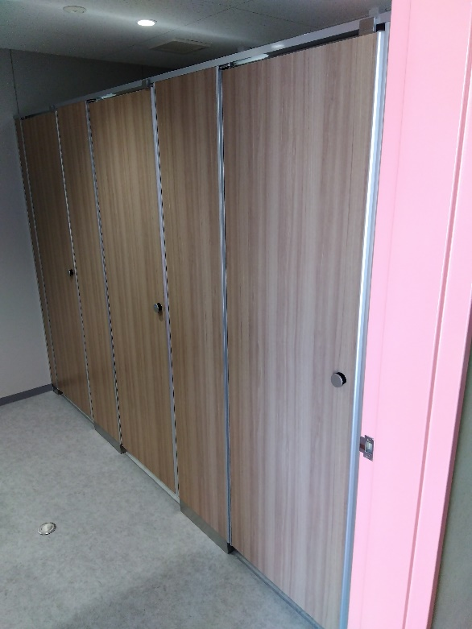
１階 女子トイレブース取替後 | １階 女子トイレブース取替後
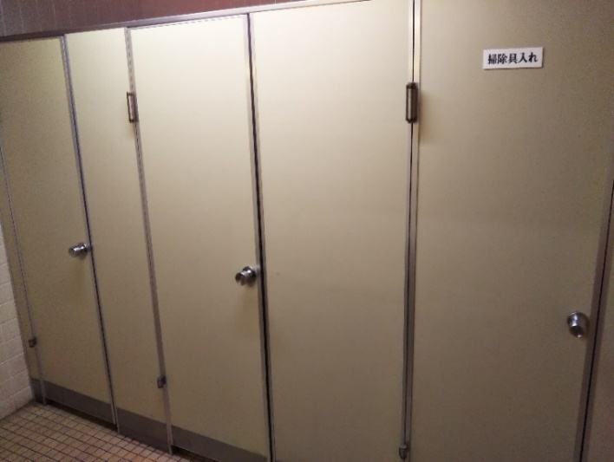

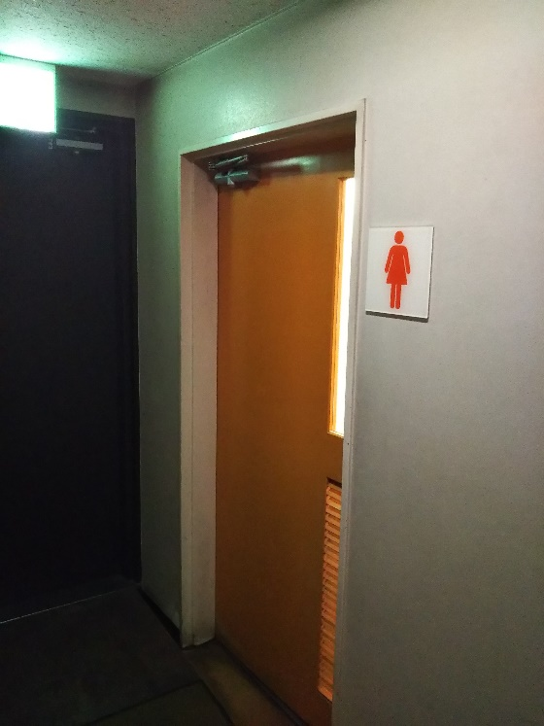
１階 女子トイレドア塗替前 | １階 女子トイレドア塗替後

